Sheet1
Arduino |  |  | Arduino Pins | Arduino Pins
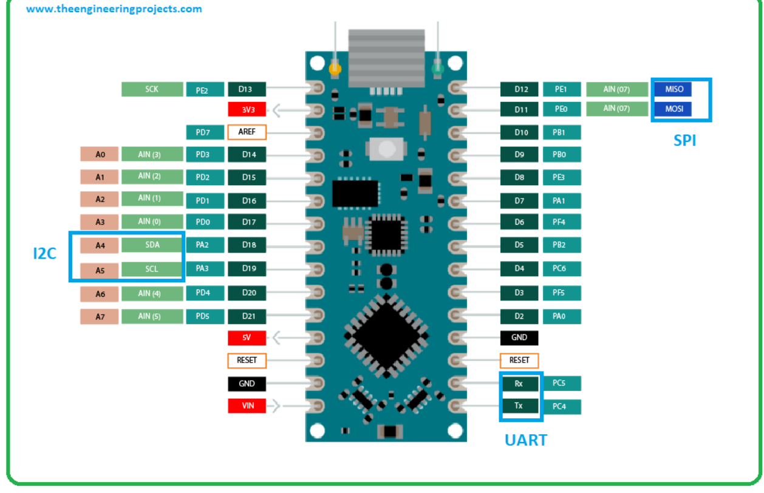

 |  |  | D13
 |  |  | 3V3 | D12
 |  |  | AREF | D11

 | Coin Vibrator - black | LM386 - pin 6 | 5V

